Накладная-№3
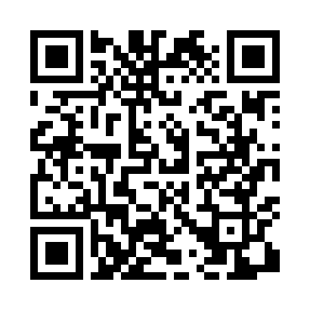
Номер товарно-транспортной накладной: |  |  | Торговый представитель: Amriyev Muhammad
Поставщик: Toshkent falcon fly 2 |  |  | Телефон торгового представителя: +998972880505
Дата отгрузки: 06.12.2025 |  |  | Контрагент: """" Klient
Дата консигнации: |  |  | Адрес:
Доставщик: |  |  | Телефон:
Телефон доставщика:
Время заказа: 06.12.2025 10:02:35
№ | Штрих-код | Название товаров (работ,услуг) | Количество | Количество в кейсе | Цена | Сумма
 |  |  | 53 |  |  | 182.8
1 | 6920250567976 | Пластиковый салатница 30609 DB-67-97 | 20 | 20 шт. | 2.50 | 50
2 | 6920250671208 | Пластмас ликобчали чашка 76603 DB-67-120 | 20 | 20 шт. | 3.60 | 72
3 | 6921751300993 | Чайник заварочный из нержавеющей стали, 1 л, XP-99-3 | 4 | 4 шт. | 12 | 48
4 | 6921525602538 | Қаҳва қайнатиш учун турка 11 см DB-25-3 | 1 | 1 шт. | 3.20 | 3.20
5 | 6972518423241 | Защитная самоклеющиеся пленка, в рулонах 30*1 20CM DB-35-56 | 8 | 8 шт. | 1.20 | 9.60
Итого: 182.8$|->UZS: 2,285,000.00

